Sheet9
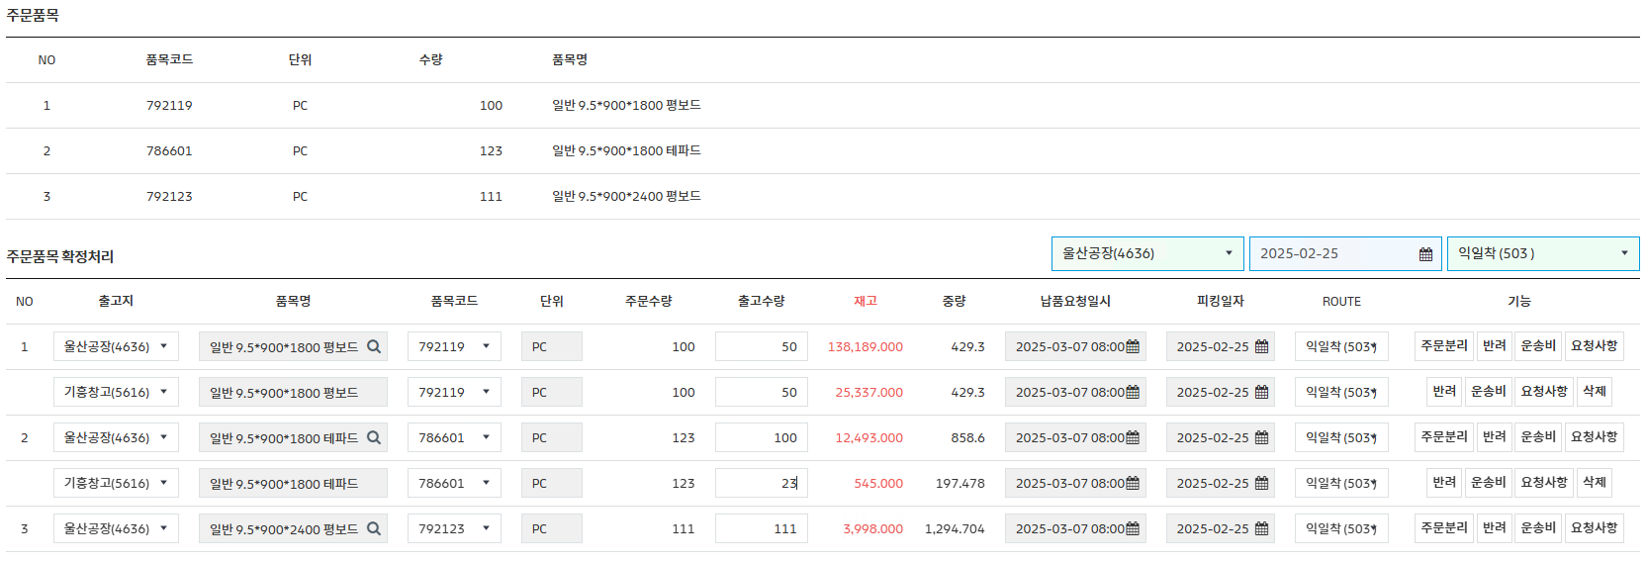
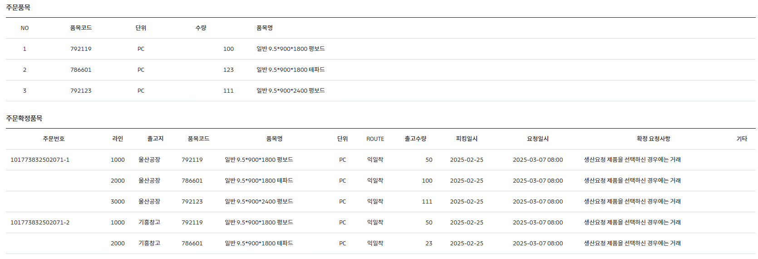

번호 | 출고지 | 주문분리 | 번호 | 주문번호 | 라인번호 | 출고지
1 | 울산공장 | O | 1 | 101773832502071-1 | 1000 | 울산공장
 | 기흥공장 | O | 2 |  | 2000 | 울산공장
2 | 울산공장 | O | 3 |  | 3000 | 울산공장
 | 기흥공장 | O |  | 101773832502071-2 | 1000 | 기흥공장
3 | 울산공장 | X |  |  | 2000 | 기흥공장

Sheet10
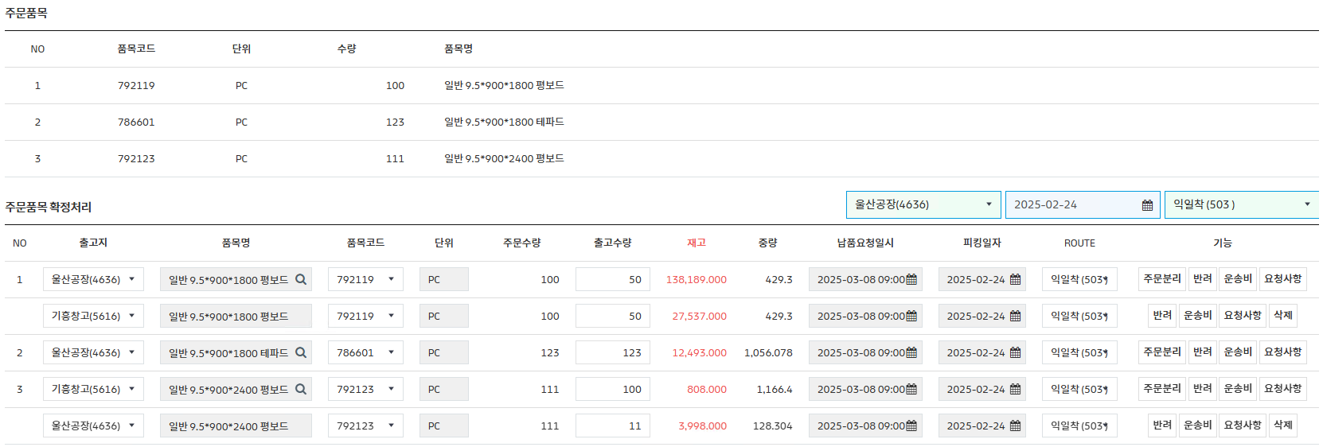


번호 | 출고지 | 주문분리 | 번호 | 주문번호 | 라인번호 | 출고지
1 | 울산공장 | O | 1 | 101774062502071-1 | 1000 | 울산공장
 | 기흥공장 | O | 2 |  | 2000 | 울산공장
2 | 울산공장 | X |  |  | 3000 | 울산공장
3 | 기흥공장 | O |  | 101774062502071-2 | 1000 | 기흥공장
 | 울산공장 | O | 3 |  | 2000 | 기흥공장

Sheet11
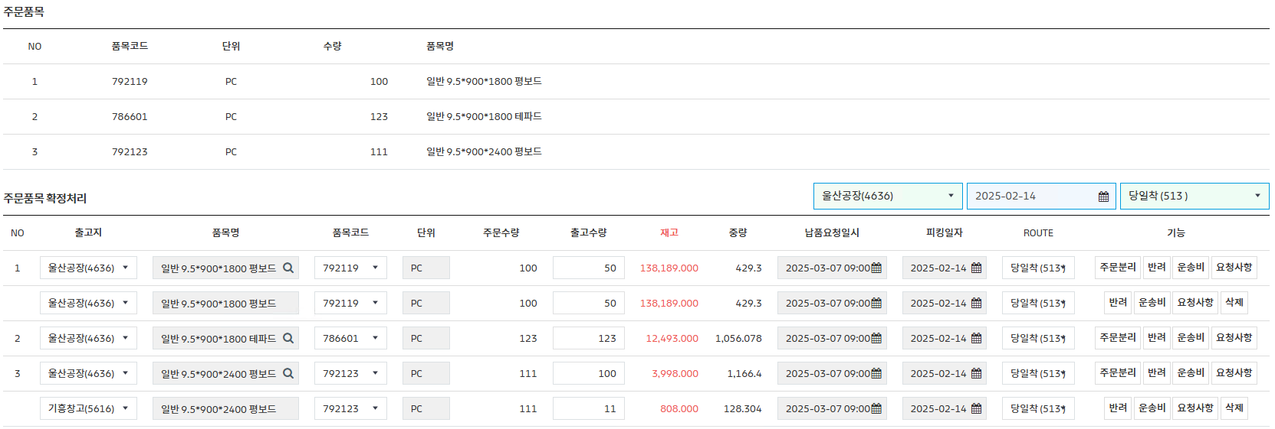
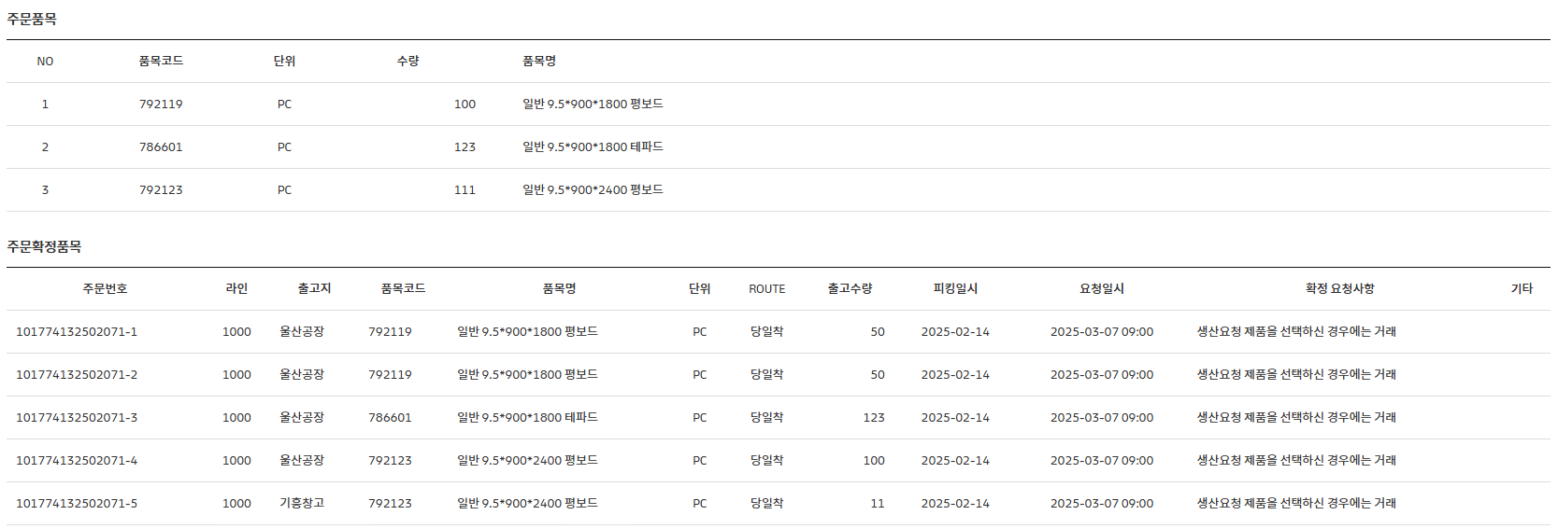

번호 | 출고지 | 주문분리 | 번호 | 주문번호 | 라인번호 | 출고지
1 | 울산공장 | O | 1 | 101774132502071-1 | 1000 | 울산공장
 | 울산공장 | O |  | 101774132502071-2 | 1000 | 울산공장
2 | 울산공장 | X | 2 | 101774132502071-3 | 1000 | 울산공장
3 | 울산공장 | O | 3 | 101774132502071-4 | 1000 | 울산공장
 | 기흥공장 | O |  | 101774132502071-5 | 1000 | 기흥공장

Sheet12
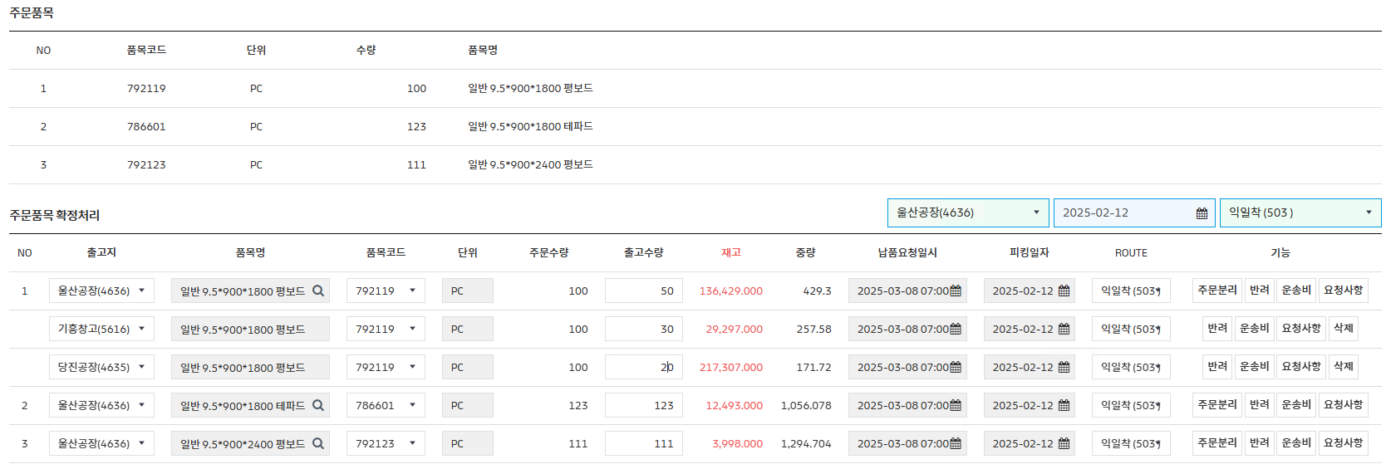
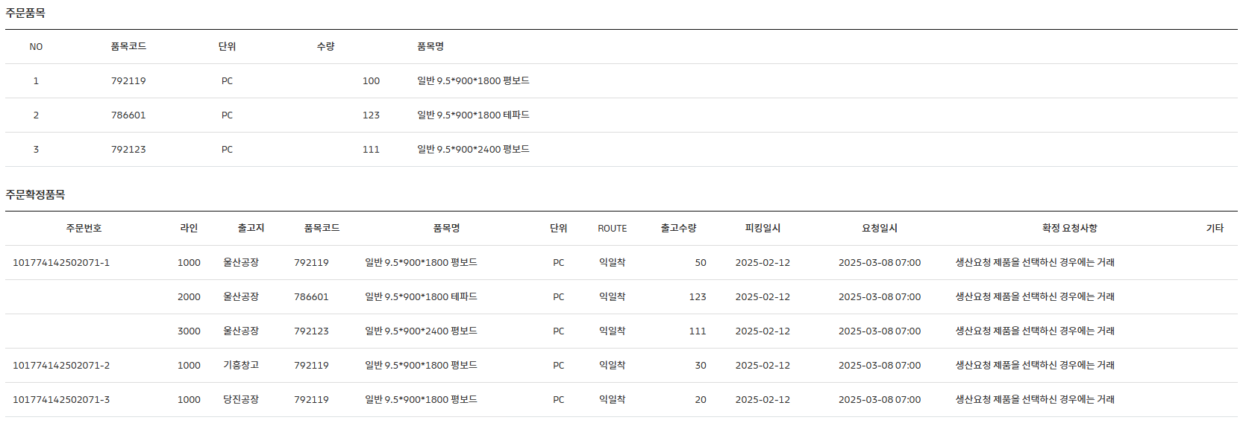

번호 | 출고지 | 주문분리 | 번호 | 주문번호 | 라인번호 | 출고지
1 | 울산공장 | O | 1 | 101774142502071-1 | 1000 | 울산공장
 | 기흥공장 | O | 2 |  | 2000 | 울산공장
 | 당진공장 | O | 3 |  | 3000 | 울산공장
2 | 울산공장 | X |  | 101774142502071-2 | 1000 | 기흥공장
3 | 울산공장 | X |  | 101774142502071-3 | 1000 | 당진공장

Sheet13
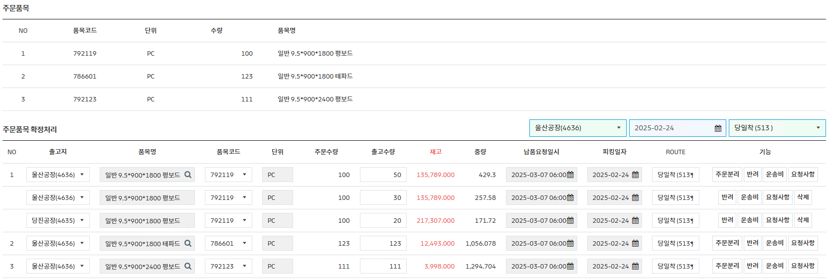
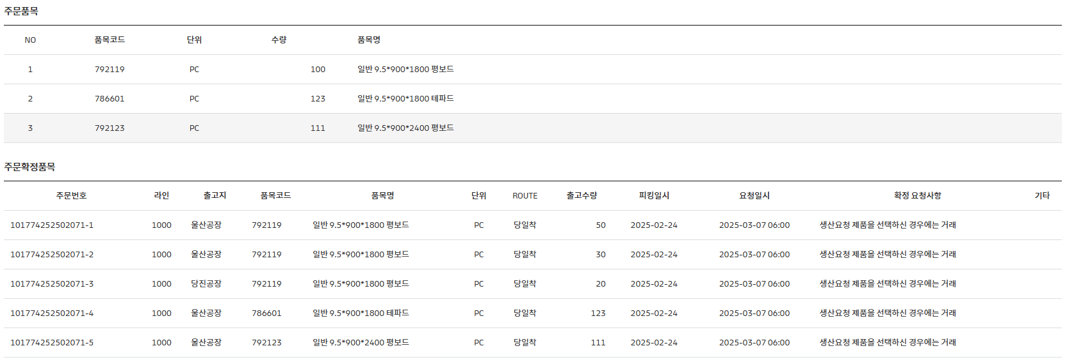

번호 | 출고지 | 주문분리 | 번호 | 주문번호 | 라인번호 | 출고지
1 | 울산공장 | O | 1 | 101774252502071-1 | 1000 | 울산공장
 | 울산공장 | O |  | 101774252502071-2 | 1000 | 울산공장
 | 당진공장 | O |  | 101774252502071-3 | 1000 | 당진공장
2 | 울산공장 | X | 2 | 101774252502071-4 | 1000 | 울산공장
3 | 울산공장 | X | 3 | 101774252502071-5 | 1000 | 울산공장

Sheet14
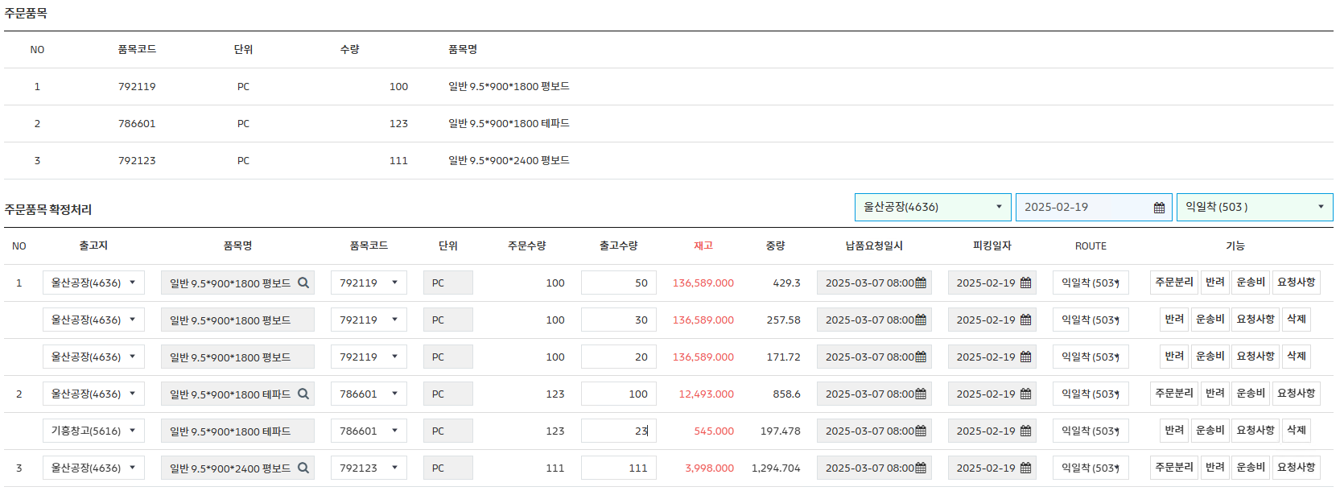
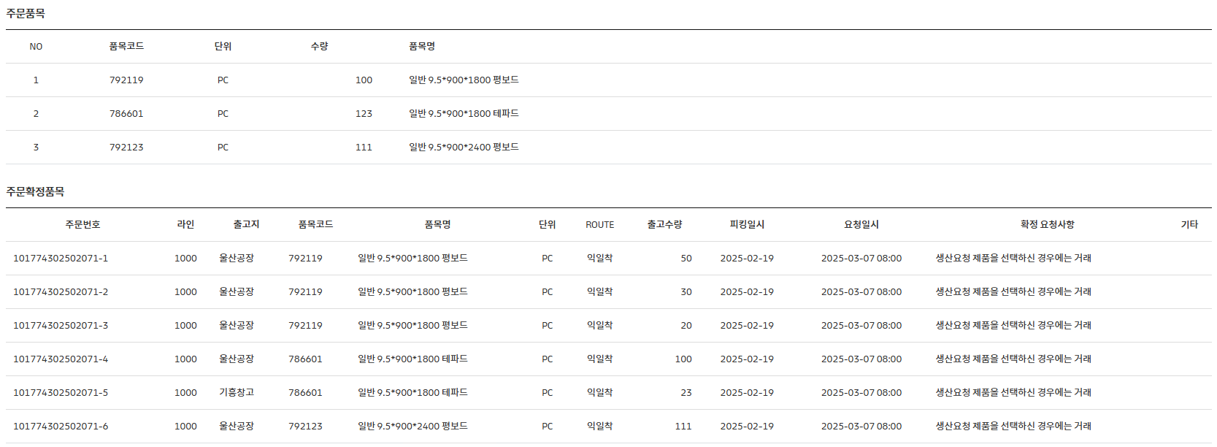

번호 | 출고지 | 주문분리 | 번호 | 주문번호 | 라인번호 | 출고지
1 | 울산공장 | O | 1 | 101774302502071-1 | 1000 | 울산공장
 | 울산공장 | O |  | 101774302502071-2 | 1000 | 울산공장
 | 울산공장 | O |  | 101774302502071-3 | 1000 | 울산공장
2 | 울산공장 | O | 2 | 101774302502071-4 | 1000 | 울산공장
 | 기흥공장 | O |  | 101774302502071-5 | 1000 | 기흥공장
3 | 울산공장 | X | 3 | 101774302502071-6 | 1000 | 울산공장

Sheet15
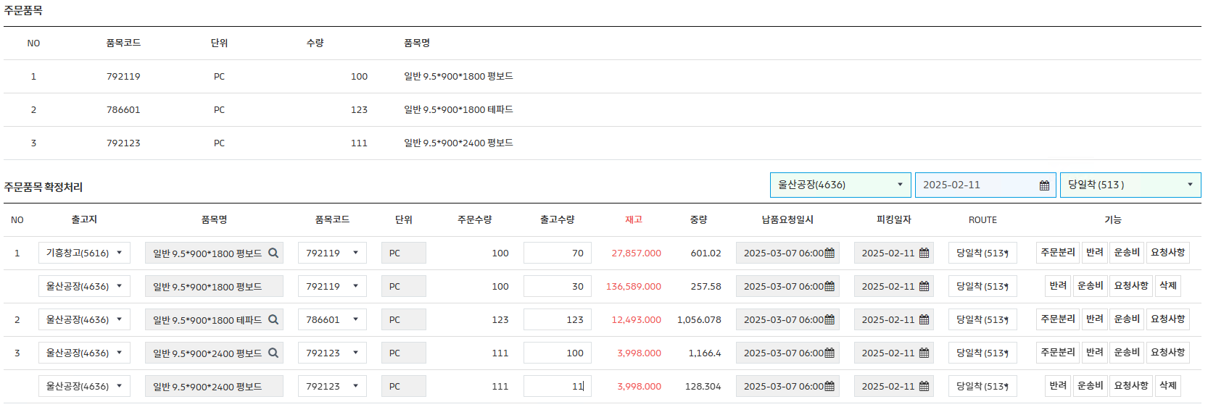
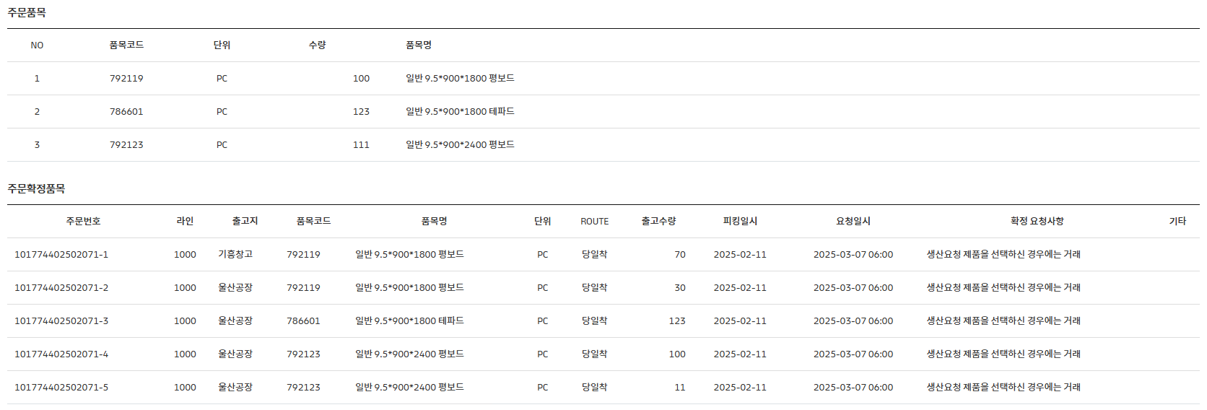

번호 | 출고지 | 주문분리 | 번호 | 주문번호 | 1000 | 출고지
1 | 기흥공장 | O | 1 | 101774402502071-1 | 1000 | 기흥공장
 | 울산공장 | O |  | 101774402502071-2 | 1000 | 울산공장
2 | 울산공장 | X | 2 | 101774402502071-3 | 1000 | 울산공장
3 | 울산공장 | O | 3 | 101774402502071-4 | 1000 | 울산공장
 | 울산공장 | O |  | 101774402502071-5 | 1000 | 울산공장

